Memória de Cálculo - BM01
 | Obra
 | Construção de QUADRA POLIESPORTIVA para a Escola Municipal de Ensino Infantil e Fundamental, JOSÉ REIS, no Bairro Alto do Cruzeiro, no Município de Sousa/PB
Memória de Cálculo - BM01
Item | SERVIÇO | Und | Quant. Contratada | DESCRIÇÃO | MEMÓRIA DE CÁLCULO REAL
 |  |  |  |  | N.º VEZ | X1 | X2 | Y1 | Y2 | Z1 | Z2 | PARCIAL | TOTAL | GERAL | DIFERENÇA
1 | QUADRA POLIESPORTIVA
1.1 | SERVIÇOS PRELIMINARES
1.1.1 | PLACA DE OBRA EM CHAPA DE ACO GALVANIZADO [ADAPTADO SINAPI 74209/01] | m² | 8.00 | A Placa terá 2,00m de largura por 4,00m de comprimento, conforme modelo de placas de obras da Secretaria. |  |  |  |  |  |  |  |  |  | 8.00 | 0.00
1.1.1.1 | PLACA |  |  |  | 1.00 | 2.00 |  | 4.00 |  |  |  | 8.00 | 8.00
1.1.2 | LOCACAO CONVENCIONAL DE OBRA, UTILIZANDO GABARITO DE TÁBUAS CORRIDAS PONTALETADAS A CADA 2,00M - 2 UTILIZAÇÕES. AF_10/2018 | M | 106.50 | Locação Geral |  |  |  |  |  |  |  |  |  | 140.00 | -33.50
1.1.2.1 | LOCAÇÃO |  |  | (30+40)*2 | 1.00 | 2.00 |  | 70.00 |  |  |  | 140.00 | 140.00
1.1.3 | LOCAÇÃO DE CONTAINER (2,30 x 6,00 M - ALT. 2,50) - ALMOXARIFADO | mês |  |  |  |  |  |  |  |  |  |  |  | 6.00 | -6.00
 | referencia ORSE 4654 |  |  |  | 6.00 |  |  |  |  |  |  | 6.00 | 6.00
1.1.4 | Entrada de energia elétrica trifásica demanda entre 0 e 15,2 kw - Rev 01 | und |  |  |  |  |  |  |  |  |  |  |  | 1.00 | -1.00
 | referencia ORSE 11386 |  |  |  | 1.00 |  |  |  |  |  |  | 1.00 | 1.00
1.2 | MOVIMENTO DE TERRA
1.2.1 | ESCAVACAO MANUAL EM SOLO-PROF. ATE 1,50 M [ADAPTADO SINAPI 79561/001] | m³ | 44.46 |  |  |  |  |  |  |  |  |  |  | 38.44 | 6.02
1.2.1.1 | Sapatas PG1 (20X40) |  |  | SAPATA A1 | 1.00 | 1.25 |  | 1.25 |  | 1.65 |  | 2.58 | 2.58
1.2.1.2 | Sapatas PG7 (20X40) |  |  | SAPATA A2 | 1.00 | 1.25 |  | 1.25 |  | 1.65 |  | 2.58 | 2.58
1.2.1.3 | Sapatas PG9 (20X40) |  |  | SAPATA A3 | 1.00 | 1.25 |  | 1.25 |  | 1.35 |  | 2.11 | 2.11
1.2.1.4 | Sapatas PG11 (20X40) |  |  | SAPATA A4 | 1.00 | 1.25 |  | 1.25 |  | 1.40 |  | 2.19 | 2.19
1.2.1.5 | Sapatas PG2 (20X40) |  |  | SAPATA B1 | 1.00 | 1.25 |  | 1.25 |  | 1.70 |  | 2.66 | 2.66
1.2.1.6 | Sapatas PG12 (20X40) |  |  | SAPATA B4 | 1.00 | 1.25 |  | 1.25 |  | 1.30 |  | 2.03 | 2.03
1.2.1.7 | Sapatas PG3 (20X40) |  |  | SAPATA C1 | 1.00 | 1.25 |  | 1.25 |  | 1.60 |  | 2.50 | 2.50
1.2.1.8 | Sapatas PG13 (20X40) |  |  | SAPATA C4 | 1.00 | 1.25 |  | 1.25 |  | 1.80 |  | 2.81 | 2.81
1.2.1.9 | Sapatas PG4 (20X40) |  |  | SAPATA D1 | 1.00 | 1.25 |  | 1.25 |  | 1.65 |  | 2.58 | 2.58
1.2.1.10 | Sapatas PG14 (20X40) |  |  | SAPATA D4 | 1.00 | 1.25 |  | 1.25 |  | 1.45 |  | 2.27 | 2.27
1.2.1.11 | Sapatas PG5 (20X40) |  |  | SAPATA E1 | 1.00 | 1.25 |  | 1.25 |  | 1.70 |  | 2.66 | 2.66
1.2.1.12 | Sapatas PG15 (20X40) |  |  | SAPATA E4 | 1.00 | 1.25 |  | 1.25 |  | 1.45 |  | 2.27 | 2.27
1.2.1.13 | Sapatas PG6 (20X40) |  |  | SAPATA F1 | 1.00 | 1.25 |  | 1.25 |  | 1.50 |  | 2.34 | 2.34
1.2.1.14 | Sapatas PG8 (20X40) |  |  | SAPATA F2 | 1.00 | 1.25 |  | 1.25 |  | 1.60 |  | 2.50 | 2.50
1.2.1.15 | Sapatas PG10 (20X40) |  |  | SAPATA F3 | 1.00 | 1.25 |  | 1.25 |  | 1.40 |  | 2.19 | 2.19
1.2.1.16 | Sapatas PG16 (20X40) |  |  | SAPATA F4 | 1.00 | 1.25 |  | 1.25 |  | 1.40 |  | 2.19 | 2.19
1.2.1.17 | Sapatas PG17 (20X20) |  |  | ENTRADA / BILHETERIA | 1.00 | 1.00 |  | 1.00 |  |  |  | 0.00 | 0.00
1.2.1.18 | Sapatas PG18 (20X20) |  |  | ENTRADA / BILHETERIA | 1.00 | 1.00 |  | 1.00 |  |  |  | 0.00 | 0.00
1.2.1.19 | Sapatas PG19 (15X50) |  |  | ENTRADA / BILHETERIA | 1.00 | 1.25 |  | 1.25 |  |  |  | 0.00 | 0.00
1.2.1.20 | Sapatas PG20 (15X50) |  |  | ENTRADA / BILHETERIA | 1.00 | 1.25 |  | 1.25 |  |  |  | 0.00 | 0.00
1.2.1.21 | Sapatas PG21 (20X20) |  |  | ENTRADA / BILHETERIA | 1.00 | 1.00 |  | 1.00 |  |  |  | 0.00 | 0.00
1.2.1.22 | Sapatas PG22 (20X20) |  |  | ENTRADA / BILHETERIA | 1.00 | 1.00 |  | 1.00 |  |  |  | 0.00 | 0.00
1.2.1.23 | Viga VG1 |  |  | Fundos do Ginásio | 1.00 | 0.50 |  | 30.00 |  |  |  | 0.00 | 0.00
1.2.1.24 | Viga VG2 |  |  | Frente do Ginásio | 1.00 | 0.50 |  | 30.00 |  |  |  | 0.00 | 0.00
1.2.1.25 | Viga VG3 |  |  | Lateral Esquerda do Ginásio | 1.00 | 0.50 |  | 20.00 |  |  |  | 0.00 | 0.00
1.2.1.26 | Viga VG4 |  |  | Lateral Direita do Ginásio | 1.00 | 0.50 |  | 20.00 |  |  |  | 0.00 | 0.00
1.2.1.27 | Vigas baldrames Bilheteria |  |  | Vigas baldrames Bilheteria | 1.00 | 0.50 |  | 26.10 |  |  |  | 0.00 | 0.00
1.3 | INFRA-ESTRUTURA: FUNDAÇÕES (TODA A QUADRA)
1.3.1 | SAPATAS ISOLADAS/ARRANQUE DOS PILARES
1.3.1.3 | LASTRO DE CONCRETO MAGRO, APLICADO EM PISOS, LAJES SOBRE SOLO OU RADIERS. AF_08/2017 | m³ | 1.64 |  |  |  |  |  |  |  |  |  |  | 1.25 | 0.39
1.3.1.3.1 | Volume concreto sapatas (1,25x1,25x1,25) |  |  |  | 16.00 | 1.25 |  | 1.25 |  | 0.05 |  | 0.08 | 1.25
1.3.1.8 | ARMAÇÃO DE BLOCO, VIGA BALDRAME OU SAPATA UTILIZANDO AÇO CA-50 DE 10 MM - MONTAGEM. AF_06/2017 | KG | 67.40 |  |  |  |  |  |  |  |  |  |  | 118.47 | -51.07
1.3.1.8.1 | Arranque dos Pilares do Ginásio |  |  | Conforme quadro resumo do projetos estrutural | 1.00 |  |  |  |  |  |  | 118.47 | 118.47
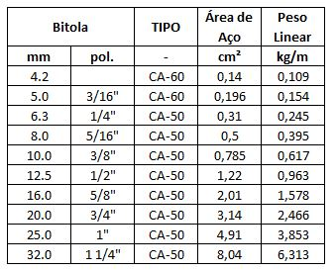
 |  |  |  | PG1=PG2=PG3=PG4=PG5=PG6=PG11=PG12=PG13=PG14=PG15=PG16
 |  |  |  | CA 50 ø 10 - 144 mts (144 x 0,617 = 88,85 kg)
 |  |  |  | PG7=PG8=PG9=PG10
 |  |  |  | CA 50 ø 10 - 48 mts (48 x 0,617 = 29,62 kg)

1.3.1.10 | ARMAÇÃO DE BLOCO, VIGA BALDRAME E SAPATA UTILIZANDO AÇO CA-60 DE 5 MM - MONTAGEM. AF_06/2017 | KG | 102.20 |  |  |  |  |  |  |  |  |  |  | 38.95 | 63.25
1.3.1.10.1 | Arranque dos Pilares do Ginásio |  |  | Conforme quadro resumo do projetos estrutural | 1.00 |  |  |  |  |  |  | 38.95 | 38.95

 |  |  |  | PG1=PG2=PG3=PG4=PG5=PG6=PG11=PG12=PG13=PG14=PG15=PG16
 |  |  |  | CA 60 ø 5 - 146,88 mts (146,88 x 0,154 = 22,62 kg)
 |  |  |  | PG7=PG8=PG9=PG10
 |  |  |  | CA 60 ø 5 - 106,08 mts (106,08 x 0,154 = 16,33 kg)

1.3.1.11 | CONCRETO FCK = 25MPA, TRAÇO 1:2,3:2,7 (EM MASSA SECA DE CIMENTO/ AREIA MÉDIA/ BRITA 1) - PREPARO MECÂNICO COM BETONEIRA 400 L. AF_05/2021 | m³ | 37.90 |  |  |  |  |  |  |  |  |  |  | 25.00 | 12.90
1.3.1.11.1 | Sapatas PG1 (20X40) |  |  | SAPATA A1 | 1.00 | 1.25 |  | 1.25 |  | 1.00 |  | 1.56 | 1.56
1.3.1.11.2 | Sapatas PG7 (20X40) |  |  | SAPATA A2 | 1.00 | 1.25 |  | 1.25 |  | 1.00 |  | 1.56 | 1.56
1.3.1.11.3 | Sapatas PG9 (20X40) |  |  | SAPATA A3 | 1.00 | 1.25 |  | 1.25 |  | 1.00 |  | 1.56 | 1.56
1.3.1.11.4 | Sapatas PG11 (20X40) |  |  | SAPATA A4 | 1.00 | 1.25 |  | 1.25 |  | 1.00 |  | 1.56 | 1.56
1.3.1.11.5 | Sapatas PG2 (20X40) |  |  | SAPATA B1 | 1.00 | 1.25 |  | 1.25 |  | 1.00 |  | 1.56 | 1.56
1.3.1.11.6 | Sapatas PG12 (20X40) |  |  | SAPATA B4 | 1.00 | 1.25 |  | 1.25 |  | 1.00 |  | 1.56 | 1.56
1.3.1.11.7 | Sapatas PG3 (20X40) |  |  | SAPATA C1 | 1.00 | 1.25 |  | 1.25 |  | 1.00 |  | 1.56 | 1.56
1.3.1.11.8 | Sapatas PG13 (20X40) |  |  | SAPATA C4 | 1.00 | 1.25 |  | 1.25 |  | 1.00 |  | 1.56 | 1.56
1.3.1.11.9 | Sapatas PG4 (20X40) |  |  | SAPATA D1 | 1.00 | 1.25 |  | 1.25 |  | 1.00 |  | 1.56 | 1.56
1.3.1.11.10 | Sapatas PG14 (20X40) |  |  | SAPATA D4 | 1.00 | 1.25 |  | 1.25 |  | 1.00 |  | 1.56 | 1.56
1.3.1.11.11 | Sapatas PG5 (20X40) |  |  | SAPATA E1 | 1.00 | 1.25 |  | 1.25 |  | 1.00 |  | 1.56 | 1.56
1.3.1.11.12 | Sapatas PG15 (20X40) |  |  | SAPATA E4 | 1.00 | 1.25 |  | 1.25 |  | 1.00 |  | 1.56 | 1.56
1.3.1.11.13 | Sapatas PG6 (20X40) |  |  | SAPATA F1 | 1.00 | 1.25 |  | 1.25 |  | 1.00 |  | 1.56 | 1.56
1.3.1.11.14 | Sapatas PG8 (20X40) |  |  | SAPATA F2 | 1.00 | 1.25 |  | 1.25 |  | 1.00 |  | 1.56 | 1.56
1.3.1.11.15 | Sapatas PG10 (20X40) |  |  | SAPATA F3 | 1.00 | 1.25 |  | 1.25 |  | 1.00 |  | 1.56 | 1.56
1.3.1.11.16 | Sapatas PG16 (20X40) |  |  | SAPATA F4 | 1.00 | 1.25 |  | 1.25 |  | 1.00 |  | 1.56 | 1.56
1.3.1.11.17 | Sapatas PG17 (20X20) |  | ver Projeto | ENTRADA / BILHETERIA | 1.00 |  |  |  |  |  |  |  | 0.00
1.3.1.11.18 | Sapatas PG18 (20X20) |  | ver Projeto | ENTRADA / BILHETERIA | 1.00 |  |  |  |  |  |  |  | 0.00
1.3.1.11.19 | Sapatas PG19 (15X50) |  |  | ENTRADA / BILHETERIA | 1.00 |  |  |  |  |  |  |  | 0.00
1.3.1.11.20 | Sapatas PG20 (15X50) |  |  | ENTRADA / BILHETERIA | 1.00 |  |  |  |  |  |  |  | 0.00
1.3.1.11.21 | Sapatas PG21 (20X20) |  | ver Projeto | ENTRADA / BILHETERIA | 1.00 |  |  |  |  |  |  |  | 0.00
1.3.1.11.22 | Sapatas PG22 (20X20) |  | ver Projeto | ENTRADA / BILHETERIA | 1.00 |  |  |  |  |  |  |  | 0.00
1.3.1.12 | LANÇAMENTO COM USO DE BALDES, ADENSAMENTO E ACABAMENTO DE CONCRETO EM ESTRUTURAS. AF_12/2015 | m³ | 37.90 |  |  |  |  |  |  |  |  |  |  | 25.00 | 12.90
1.3.1.12.1 | Lançamento do concreto |  |  | igual ao volume do concreto | 1.00 |  |  |  |  |  |  | 25.00 | 25.00

Relatorio Fotografico BM04
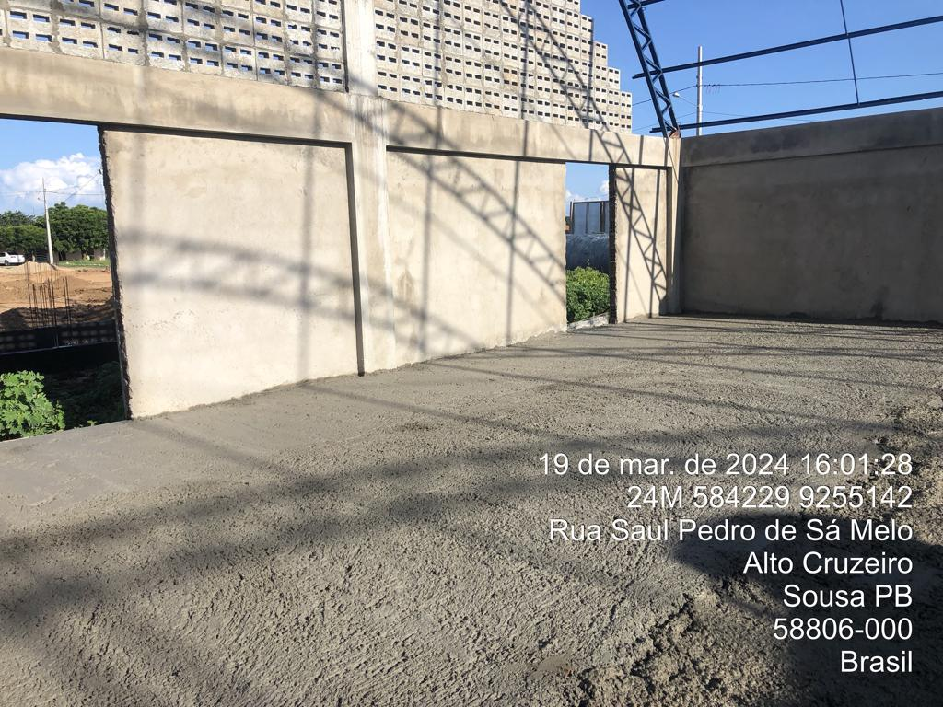
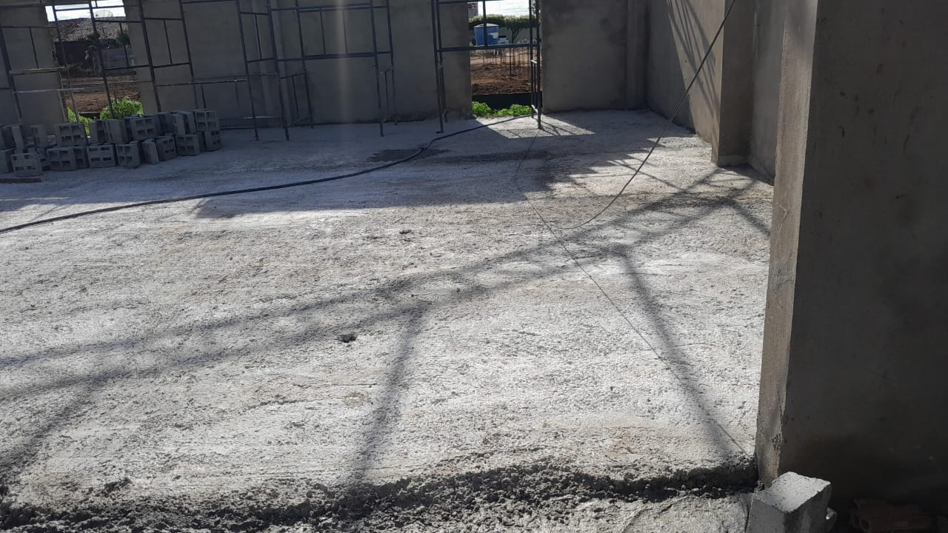
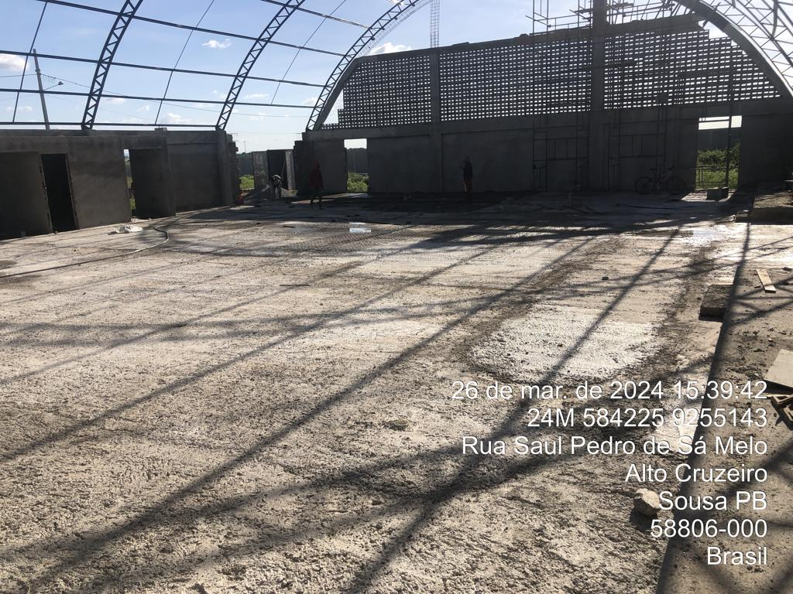
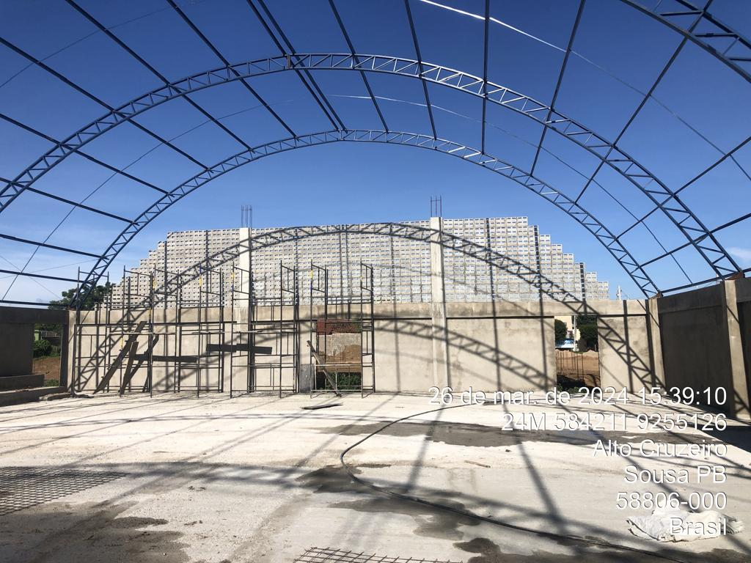
 |  | PREFEITURA MUNICIPAL DE SOUSA
 |  | SEPLAN - SETOR TÉCNICO DE ENGENHARIA
 |  | MEDIÇÃO | 04 | MÊS: | Mar-24
 |  | Construção de QUADRA POLIESPORTIVA para a Escola Municipal de Ensino Infantil e Fundamental, JOSÉ REIS, no Bairro Alto do Cruzeiro, no Município de Sousa/PB
CONSTRUTORA: UNIBLOCK CONSTRUÇÕES E FABRICAÇÕES EIRELI
RELATÓRIO FOTOGRÁFICO - BM04

FOTO 01
1.5.2 | COBOGO DE CONCRETO (ELEMENTO VAZADO), 7X50X50CM, ASSENTADO COM ARGAMASSA TRACO 1:3 (CIMENTO E AREIA) [ADAPTADO SINAPI 73937/003]

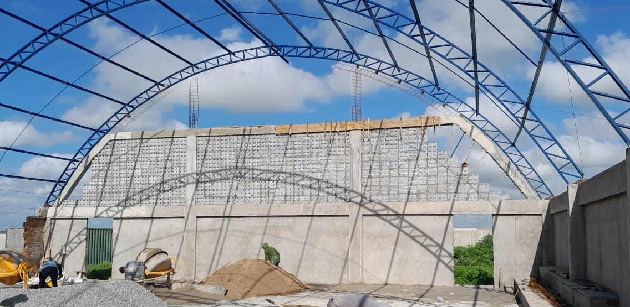

FOTO 02
1.9.2 | LASTRO DE CONCRETO MAGRO, APLICADO EM PISOS, LAJES SOBRE SOLO OU RADIERS. AF_08/2017

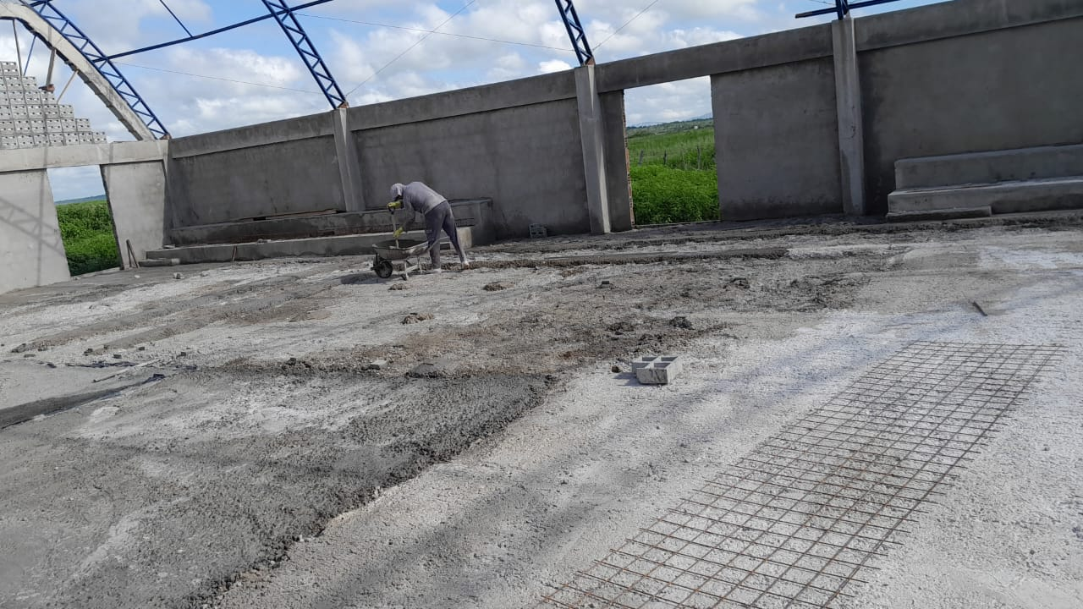

FOTO 03
1.9.4 | PISO EM CONCRETO 20MPA PREPARO MECANICO, ESPESSURA 7 CM, COM ARMACAO EM TELA SOLDADA [ADAPTADO 72183]

